关系图
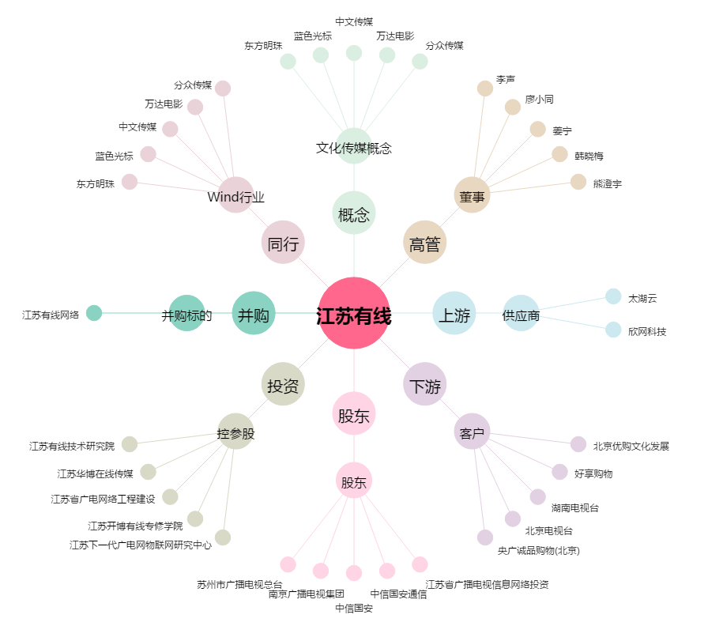
江苏有线[600959.SH] - 关系概览图

